シーケンス図
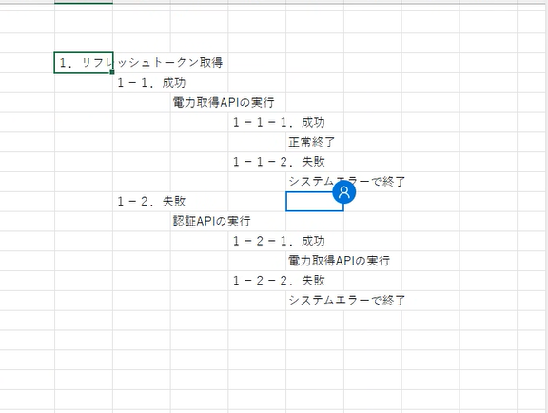

統合監視PF
エコめがねシステムWebAPIサーバー

アクセストークン再発行API
1: POST /refresh_token
（Authorization を指定）

alt
JWT発行（access_token）
 | 1-1: [アクセストークン再発行成功]

 | 200（access_token 返却）

電力量データ取得API

 | GET /proudct/{product_id}/sim 30分単位の電力量データを取得
 | （Authorization, product_id, start, end, page ,per_page 指定）

alt
 |  | 1-1-1: [電力量デー取得成功]
 |  |  | 200（リスト型の電力量データ 返却）

 |  | 1-1-2: [電力量デー取得失敗]
 |  |  | 400（バリデーションエラー 返却）

×
 |  |  | 403（電力量データを取得権限ない、またはトークン無効のエラー 返却）

 | 1-2: [アクセストークン再発行失敗]

 | 401（バリデーションエラー 返却）
 | （AUTHENTICATION_FAILED/ USER_NOT_ACTIVE）

アクセストークン取得API

 | POST /authenticate
 | （company_id, password 指定）

alt
 |  | 1-2-1: [アクセストークン取得成功]
JWT発行（access_token, refresh_token）

 |  |  | 200（access_token, refresh_token 返却）
 |  |  | ※access_tokenの有効期限は1時間

電力量データ取得API

 |  |  | GET /proudct/{product_id}/sim 30分単位の電力量データを取得
 |  |  | （Authorization, product_id, start, end, page ,per_page 指定）

alt
 |  |  | 1-2-1-1: [電力量デー取得成功]
 |  |  |  | 200（リスト型の電力量データ 返却）

 |  |  | 1-2-1-2: [電力量デー取得失敗]
 |  |  |  | 400（バリデーションエラー 返却）

×
 |  |  |  | 403（電力量データを取得権限ない、またはトークン無効のエラー 返却）

 |  | 1-2-2: [アクセストークン取得失敗]

×
 |  | 401（バリデーションエラー 返却）
 |  | （AUTHENTICATION_FAILED/ USER_NOT_ACTIVE/ MAX_LOGIN_ATTEMPTS）

統合監視PF
エコめがねシステムWebAPIサーバー

